Partie 3
 | ATTENTION : Référez-vous à l'image ci-dessous pour appliquer le masque sur le QR Code
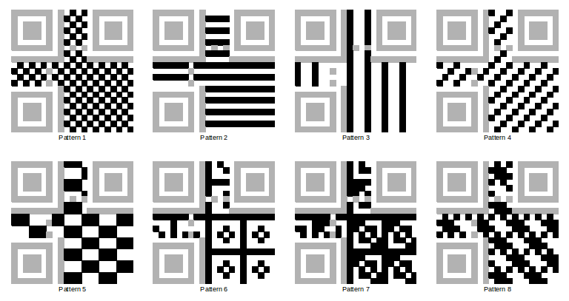

Consigne 3: D'après les informations données par l'image ci-contre et votre QR, sélectionnez le bon masque. Puis, masquez les pixels d'information en les colorant en bleu

Consigne 4: Appliquez le masque correspondant. Une fois terminé, copiez/collez le résultat sur la feuille suivante

Partie 4
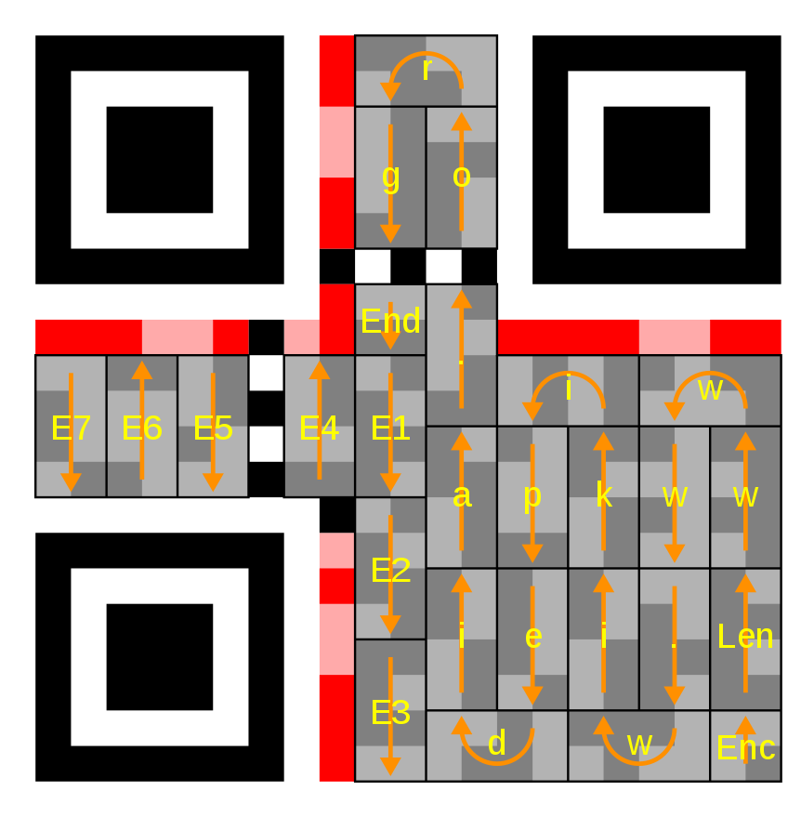

 |  |  |  |  |  |  |  |  | Code d'encodage | Description
 |  |  |  |  |  |  |  |  | 1 | Numérique
 |  |  |  |  |  |  |  |  | 2 | Alphanumérique
 |  |  |  |  |  |  |  |  | 4 | Encodage ASCII
 |  |  |  |  |  |  |  |  | 8 | Encodage Kanji
 |  |  |  |  |  |  |  |  | 3 | Structured append
 |  |  |  |  |  |  |  |  | 7 | ECI
 |  |  |  |  |  |  |  |  | 5 | FNC1 1ère position
 |  |  |  |  |  |  |  |  | 9 | FNC1 2ème position
 |  |  |  |  |  |  |  |  | 0 | Fin du message

 | Les chiffres ci-dessous correspondent à la position du bit dans le nombre
 | 0 | 1 | 6 | 7 | 0 | 1 | 6 | 7
 | 2 | 3 | 4 | 5 | 2 | 3 | 4 | 5
 | 4 | 5 | 2 | 3
 | 6 | 7 | 0 | 1 | 2 | 3 | 4 | 5
 |  |  |  |  | 0 | 1 | 6 | 7
 | 0 | 1
 | 2 | 3
Consigne 5: A l'aides des tableaux ci-contre, déchiffrez le texte de ce code QR

